Estadísticas
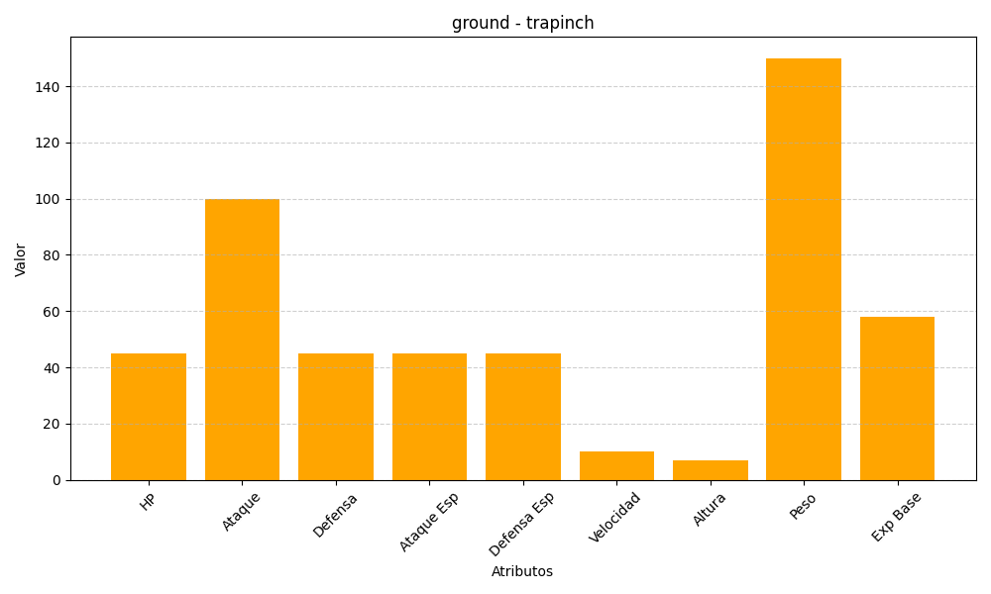
ID | Nombre | Tipo | HP | Ataque | Defensa | Ataque Especial | Defensa Especial | Velocidad | Altura | Peso | Experiencia Base
328 | trapinch | ground | 45 | 100 | 45 | 45 | 45 | 10 | 7 | 150 | 58

